关系图
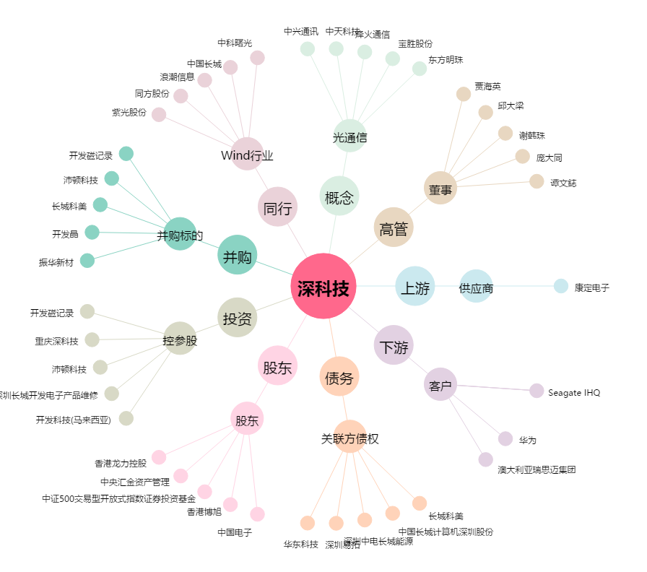
深科技[000021.SZ] - 关系概览图

